ЗАДАНИЕ 1
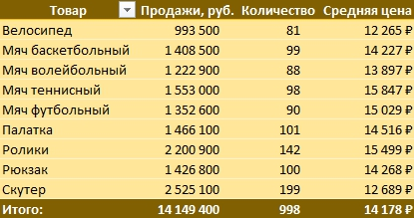
ЗАДАНИЕ
На основании листа ПРОДАЖИ постройте сводную таблицу, как на рисунке
Товар | Продажи, руб. | Количество | Средняя цена
Велосипед | 993,500 | 81 | 12,265 ₽
Мяч баскетбольный | 1,408,500 | 99 | 14,227 ₽
Мяч волейбольный | 1,222,900 | 88 | 13,897 ₽
Мяч теннисный | 1,553,000 | 98 | 15,847 ₽
Мяч футбольный | 1,352,600 | 90 | 15,029 ₽
Палатка | 1,466,100 | 101 | 14,516 ₽
Ролики | 2,200,900 | 142 | 15,499 ₽
Рюкзак | 1,426,800 | 100 | 14,268 ₽
Скутер | 2,525,100 | 199 | 12,689 ₽
Общий итог | 14,149,400 | 998 | 14,178 ₽

ЗАДАНИЕ 2
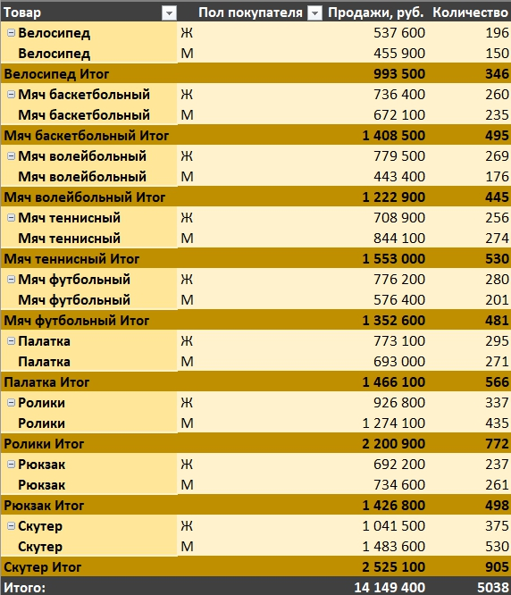
Товар | Пол покупателя | Продажи, руб. | Количество
Велосипед | Ж | 537600 | 43
Велосипед | М | 455900 | 38
Велосипед Итог |  | 993500 | 81
ЗАДАНИЕ
На основании листа ПРОДАЖИ постройте сводную таблицу, как на рисунке
Мяч баскетбольный | Ж | 736400 | 51
Мяч баскетбольный | М | 672100 | 48
Мяч баскетбольный Итог |  | 1408500 | 99
Мяч волейбольный | Ж | 779500 | 52
Мяч волейбольный | М | 443400 | 36
Мяч волейбольный Итог |  | 1222900 | 88
Мяч теннисный | Ж | 708900 | 50
Мяч теннисный | М | 844100 | 48
Мяч теннисный Итог |  | 1553000 | 98
Мяч футбольный | Ж | 776200 | 51
Мяч футбольный | М | 576400 | 39
Мяч футбольный Итог |  | 1352600 | 90
Палатка | Ж | 773100 | 51
Палатка | М | 693000 | 50
Палатка Итог |  | 1466100 | 101
Ролики | Ж | 926800 | 65
Ролики | М | 1274100 | 77
Ролики Итог |  | 2200900 | 142
Рюкзак | Ж | 692200 | 48
Рюкзак | М | 734600 | 52
Рюкзак Итог |  | 1426800 | 100
Скутер | Ж | 1041500 | 81
Скутер | М | 1483600 | 118
Скутер Итог |  | 2525100 | 199
Общий итог |  | 14149400 | 998

ЗАДАНИЕ 3
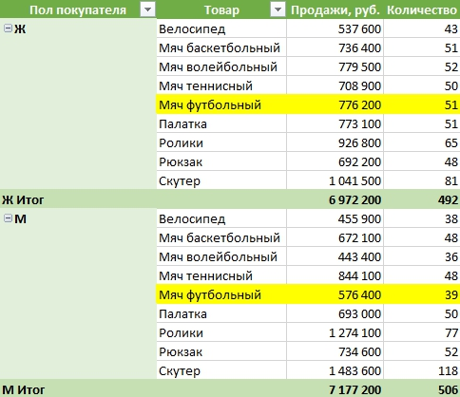
Пол покупателя | Товар | Продажи, руб. | Количество
Ж | Велосипед | 537,600 | 43
 | Мяч баскетбольный | 736,400 | 51
 | Мяч волейбольный | 779,500 | 52
 | Мяч теннисный | 708,900 | 50
 | Мяч футбольный | 776,200 | 51
ЗАДАНИЕ
На основании листа ПРОДАЖИ постройте сводную таблицу, как на рисунке
 | Палатка | 773,100 | 51
 | Ролики | 926,800 | 65
 | Рюкзак | 692,200 | 48
 | Скутер | 1,041,500 | 81
Ж Итог |  | 6,972,200 | 492
М | Велосипед | 455,900 | 38
 | Мяч баскетбольный | 672,100 | 48
 | Мяч волейбольный | 443,400 | 36
 | Мяч теннисный | 844,100 | 48
 | Мяч футбольный | 576,400 | 39
 | Палатка | 693,000 | 50
 | Ролики | 1,274,100 | 77
 | Рюкзак | 734,600 | 52
 | Скутер | 1,483,600 | 118
М Итог |  | 7,177,200 | 506

ЗАДАНИЕ 4
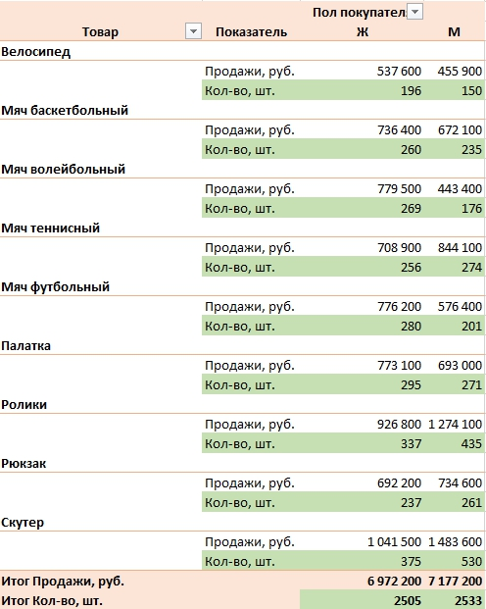
 |  | Пол покупателя
Товар | Показатель | Ж | М
Велосипед
 | Продажи, руб. | 537600 | 455900
 | Кол-во, шт. | 43 | 38
Мяч баскетбольный
 | Продажи, руб. | 736400 | 672100
 | Кол-во, шт. | 51 | 48
Мяч волейбольный
 | Продажи, руб. | 779500 | 443400
ЗАДАНИЕ
На основании листа ПРОДАЖИ постройте сводную таблицу, как на рисунке
 | Кол-во, шт. | 52 | 36
Мяч теннисный
 | Продажи, руб. | 708900 | 844100
 | Кол-во, шт. | 50 | 48
Мяч футбольный
 | Продажи, руб. | 776200 | 576400
 | Кол-во, шт. | 51 | 39
Палатка
 | Продажи, руб. | 773100 | 693000
 | Кол-во, шт. | 51 | 50
Ролики
 | Продажи, руб. | 926800 | 1274100
 | Кол-во, шт. | 65 | 77
Рюкзак
 | Продажи, руб. | 692200 | 734600
 | Кол-во, шт. | 48 | 52
Скутер
 | Продажи, руб. | 1041500 | 1483600
 | Кол-во, шт. | 81 | 118
Итог Продажи, руб. |  | 6972200 | 7177200
Итог Кол-во, шт. |  | 492 | 506

ГРУППИРОВКА ДАТЫ
ЗАДАНИЕ
Повторяя за преподавателем в видеоуроке, постройте сводную таблицу, как на рисунке

ЗАДАНИЕ 5
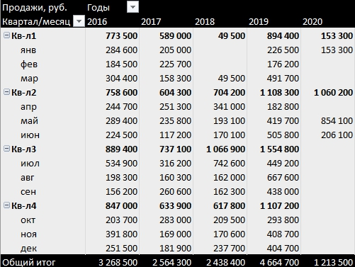

ЗАДАНИЕ
На основании листа ПРОДАЖИ постройте сводную таблицу, как на рисунке

ГРУППИРОВКА ЧИСЛА
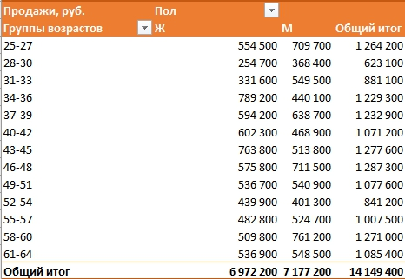

ЗАДАНИЕ
Повторяя за преподавателем в видеоуроке, постройте сводную таблицу, как на рисунке

ЗАДАНИЕ 6
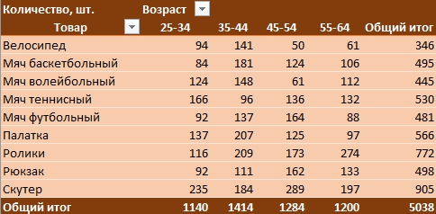
ЗАДАНИЕ
На основании листа ПРОДАЖИ постройте сводную таблицу, как на рисунке

ГРУППИРОВКА ТЕКСТ
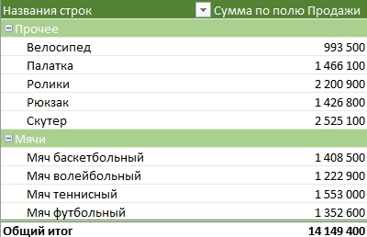

ЗАДАНИЕ
Повторяя за преподавателем в видеоуроке, постройте сводную таблицу, как на рисунке

ЗАДАНИЕ 7
ЗАДАНИЕ
На основании листа ПРОДАЖИ постройте сводную таблицу, как на рисунке

ФИЛЬТРЫ СТАНДАРТ
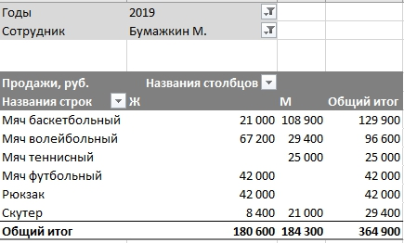

ЗАДАНИЕ
Повторяя за преподавателем в видеоуроке, постройте сводную таблицу, как на рисунке

ЗАДАНИЕ 8
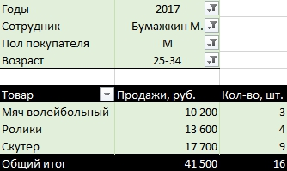
ЗАДАНИЕ
На основании листа ПРОДАЖИ постройте сводную таблицу, как на рисунке

ЗАДАНИЕ 9
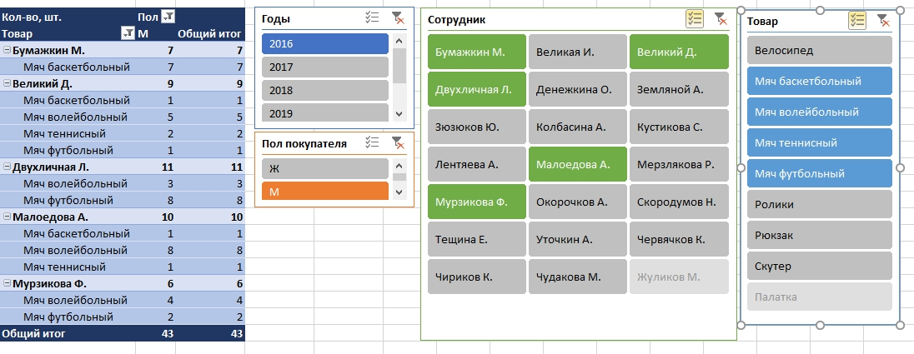

ЗАДАНИЕ
На основании листа ПРОДАЖИ постройте сводную таблицу, как на рисунке

ЗАДАНИЕ 10
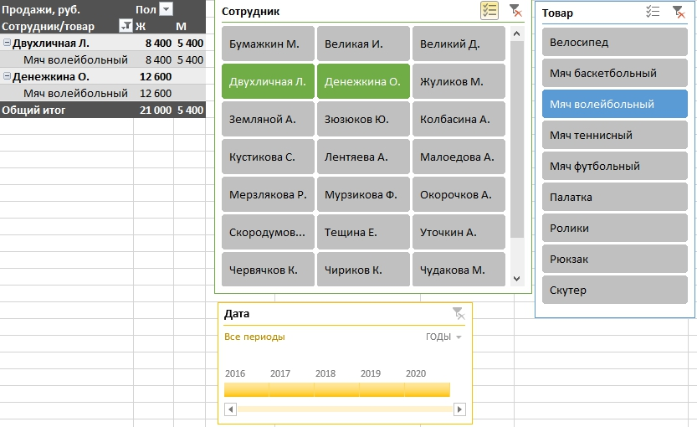

ЗАДАНИЕ
На основании листа ПРОДАЖИ постройте сводную таблицу, как на рисунке

ВЫЧИСЛЕНИЯ
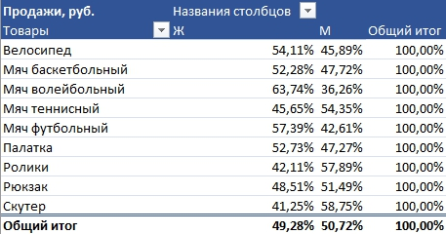

ЗАДАНИЕ
Повторяя за преподавателем в видеоуроке, постройте сводную таблицу, как на рисунке

ЗАДАНИЕ 11
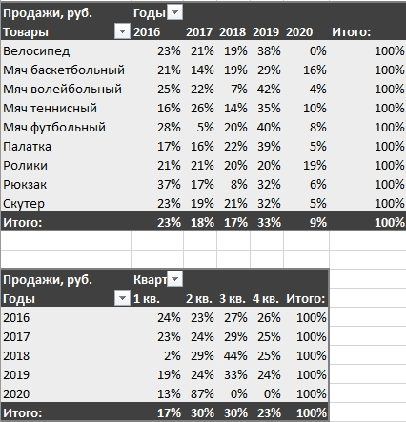

ЗАДАНИЕ
На основании листа ПРОДАЖИ постройте сводную таблицу, как на рисунке

СВОИ ПОЛЯ
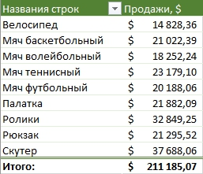
ЗАДАНИЕ
Повторяя за преподавателем в видеоуроке, постройте сводную таблицу, как на рисунке

ЗАДАНИЕ 12
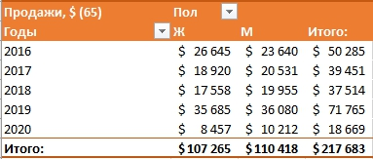
ЗАДАНИЕ
На основании листа ПРОДАЖИ постройте сводную таблицу, как на рисунке

ПОЛУЧИТЬ.ДАННЫЕ.
Факт продаж по сотруднику: Великая И.
 | 2016 | 2017 | 2018 | 2019 | 2020 | Итого:
Велосипед |  |  |  |  |  | -
Мяч баскетбольный |  |  |  |  |  | -
Мяч волейбольный |  |  |  |  |  | -
Мяч теннисный |  |  |  |  |  | -
Мяч футбольный |  |  |  |  |  | -
Палатка |  |  |  |  |  | -
Ролики |  |  |  |  |  | -
Рюкзак |  |  |  |  |  | -
Скутер |  |  |  |  |  | -
Сотрудник | Великая И. |  |  |  |  |  | Китай | Россия | Франция | Япония
Факт продаж по сотруднику: Великая И.

ЗАДАНИЕ
Повторяя за преподавателем в видеоуроке, заполните данными таблицу
Продукция | 2016 | 2017 | 2018 | 2019 | 2020 | Итого:
Велосипед |  |  |  |  |  | -
Мяч баскетбольный |  |  |  |  |  | -
Мяч волейбольный |  |  |  |  |  | -
Мяч теннисный |  |  |  |  |  | -
Мяч футбольный |  |  |  |  |  | -
Палатка |  |  |  |  |  | -
Ролики |  |  |  |  |  | -
Рюкзак |  |  |  |  |  | -
Скутер |  |  |  |  |  | -

Максимум | 0 | 0 | 0 | 0 | 0 | 0
Минимум | 0 | 0 | 0 | 0 | 0 | 0
Среднее | #DIV/0! | #DIV/0! | #DIV/0! | #DIV/0! | #DIV/0! | #DIV/0!

ЗАДАНИЕ: Повторяя за преподавателем в видеоуроке, заполните отчет

